コジェネ+廃熱利用_記入用(リファレンス)
R8年度 JCM設備補助リファレンスからのCO2排出削減量計算（コジェネ+廃熱利用）

事業名
実施サイト |  | 住所
 |  | 緯度 | 33°26'04.1"S |  | 経度 | 70°41'02.7"W |  | 標高 | 700 | ｍ
負荷の対象
 |  |  |  |  |  |  |  |  |  |  |  | 記入
 |  |  |  |  |  |  |  |  |  |  |  | 自動計算
◎リファレンスからのトータルCO2排出削減量
”リファレンスからのCO2排出量削減量＞BaUからのCO2排出削減量”
の場合は適切ではないため見直しを行うこと
Q | CO2排出削減量 |  |  | ton-CO2/年 |  |  |  |  |  |  |  | #DIV/0!
 | Q=Ry-Py
Ry | リファレンスCO2排出量 |  |  | ton-CO2/年
Py | プロジェクトCO2排出量 |  |  | ton-CO2/年

●リファレンスＣＯ２排出量の計算
 | Ｒｙ＝Ｒｅ+Rsｔ+Ｒhw |  |  | ton-CO2/年 |  |  |  |  |  |  |  | #DIV/0!
Ｒｅ | ガスエンジン発電機による発電により代替されたグリッドの消費電力量に伴うCO2排出量 |  |  |  |  |  |  |  |  | ton-CO2/年
Rst | ガスエンジンからの熱回収設備による蒸気供給により代替されたリファレンス設備（ボイラー）での化石燃料消費に伴うCO2排出量 |  |  |  |  |  |  |  |  |  | ton-CO2/年
Rhw | ガスエンジンからの熱回収設備による温水供給により代替されたリファレンス設備（ボイラー）での化石燃料消費に伴うCO2排出量 |  |  |  |  |  |  |  |  |  | ton-CO2/年

 | Re＝Geｙ×Eｇｆ |  |  |  |  |  |  |  |  |  |  | 0
Geｙ | システムの自家消費電力（補機消費電力）を除いたガスエンジンの年間発電量 |  |  |  |  |  |  |  | MWｈ/年 |  |  | 0
 | Gey＝（（ガス発電機能力（ｋW）-補機消費電力（ｋW)）×年間稼働時間（h/年））/1000 |  |  |  |  |  |  |  |  |  | ガス発電機能力（ｋW）
Eｇｆ | グリッド電力のCO2排出係数 |  |  | ton-CO2/MWｈ |  |  | 出典： |  |  |  | 補機消費電力（ｋW)
 | ※電力供給がディーゼル発電機の場合、最新の高効率発電機を用いた場合のCO2排出係数を用いること |  |  |  |  |  |  |  |  |  | 年間稼働時間（h/年）

 | Rst＝Qs/ηs×Esf |  |  |  |  |  |  |  |  |  |  | #DIV/0!
Qs | ガスエンジンからの熱回収設備により供給され消費する蒸気熱量 |  |  |  |  |  |  | Gj/年 |  |  |  | 0
 | Qs＝（時間当たり消費蒸気熱量（Mj/h)）×年間稼働時間（h/年））/1000 |  |  |  |  |  |  |  |  |  | 時間当たり消費蒸気熱量（Mj/h)
ηs | リファレス設備（ボイラー）の効率 （ex：0.9） |  |  |  |  |  |  |  |  |  | 年間稼働時間（h/年）
Esf | リファレス設備（ボイラー）で使用されるエネルギー（化石燃料）のCO2排出係数 |  |  |  |  |  |  |  | ton-CO2/Gj
 |  |  |  |  |  |  | 出典：
 | Rhw＝Qhw/ηhw×Ehwf |  |  |  |  |  |  |  |  |  |  | #DIV/0!
Qhw | ガスエンジンからの熱回収設備により供給され消費する温水熱量 |  |  |  |  |  |  | Gj/年 |  |  |  | 0
 | Qhw＝（時間当たり消費温水熱量（Mj/h)）×年間稼働時間（h/年））/1000 |  |  |  |  |  |  |  |  |  | 時間当たり消費温水熱量（Mj/h)
ηhw | リファレス設備（ボイラー）の効率 （ex：0.9） |  |  |  |  |  |  |  |  |  | 年間稼働時間（h/年）
Ehwf | リファレス設備（ボイラー）で使用されるエネルギー（化石燃料）のCO2排出係数 |  |  |  |  |  |  |  | ton-CO2/Gj
 |  |  |  |  |  |  | 出典：

●プロジェクトＣＯ２排出量の計算
 | Py=Gey×3600/ηｇ×（1/NCV）×Egf |  |  |  | ton-CO2/年 |  |  |  |  |  |  | #DIV/0!
ηｇ | ガスｴﾝｼﾞﾝの発電効率 （ex:0.45)
NCV | 使用するガスの真発熱量 |  |  | Mj/Nm3 | （1MWh＝3600Mj) |  |  |  |  |  | 使用するガスの真発熱量
Egf | 使用するガスのCO２排出係数 |  |  |  | ton-CO2/Nm3
 |  |  |  |  |  |  | 出典：

※参考 ガスエンジンで発電した電力のCO2排出係数＝Py/Gey |  |  |  |  |  |  |  |  |  |  | ton-CO2/MWｈ | #DIV/0!

コジェネ+廃熱利用_記入用(BaU)
BaＵ排出量の考え方
・現在工場等で使用している設備を置き換える場合は、現在使用している設備の排出量とする。
・新設工場などに新たに設備を導入する場合は、現時点においてその国で一般的に使われている同種設備の排出量とする。
R8年度JCM設備補助BaUからのCO2排出削減量計算（コジェネ+廃熱利用）

事業名
実施サイト |  | 住所
 |  | 緯度 | 33°26'04.1"S |  | 経度 | 70°41'02.7"W |  | 標高 | 700 | ｍ
負荷の対象
 |  |  |  |  |  |  |  |  |  |  |  | 記入
 |  |  |  |  |  |  |  |  |  |  |  | 自動計算
◎BaUからのトータルCO2排出削減量
”リファレンスからのCO2排出量削減量＞BaUからのCO2排出削減量”
の場合は適切ではないため見直しを行うこと
Q | CO2排出削減量 |  |  | ton-CO2/年 |  |  |  |  |  |  |  | #DIV/0!
 | Q=By-Py
By | BaUのCO2排出量 |  |  | ton-CO2/年
Py | プロジェクトCO2排出量 |  |  | ton-CO2/年

●BaUのＣＯ２排出量の計算
 | Bｙ＝Bｅ+Bsｔ+Bhw |  |  | ton-CO2/年 |  |  |  |  |  |  |  | #DIV/0!
Bｅ | ガスエンジン発電機による発電により代替されたグリッドの消費電力量に伴うCO2排出量 |  |  |  |  |  |  |  |  | ton-CO2/年
Bst | ガスエンジンからの熱回収設備による蒸気供給により代替されたBaU設備（ボイラー）での化石燃料消費に伴うCO2排出量 |  |  |  |  |  |  |  |  |  | ton-CO2/年
Bhw | ガスエンジンからの熱回収設備による温水供給により代替されたBAU設備（ボイラー）での化石燃料消費に伴うCO2排出量 |  |  |  |  |  |  |  |  |  | ton-CO2/年

 | Be＝Geｙ×Eｇｆ |  |  |  |  |  |  |  |  |  |  | 0
Geｙ | システムの自家消費電力（補機消費電力）を除いたガスエンジンの年間発電量 |  |  |  |  |  |  |  | MWｈ/年 |  |  | 0
 | Gey＝（（ガス発電機能力（ｋW）-補機消費電力（ｋW)）×年間稼働時間（h/年））/1000 |  |  |  |  |  |  |  |  |  | ガス発電機能力（ｋW）
Eｇｆ | グリッド電力のCO2排出係数 |  |  | ton-CO2/MWｈ |  |  | 出典： |  |  |  | 補機消費電力（ｋW)
 | ※電力供給がディーゼル発電機の場合、最新の高効率発電機を用いた場合のCO2排出係数を用いること |  |  |  |  |  |  |  |  |  | 年間稼働時間（h/年）

 | Bst＝Qs/Bηs×BEsf |  |  |  |  |  |  |  |  |  |  | #DIV/0!
Qs | ガスエンジンからの熱回収設備により供給され消費する蒸気熱量 |  |  |  |  |  |  | Gj/年 |  |  |  | 0
 | Qs＝（時間当たり消費蒸気熱量（Mj/h)）×年間稼働時間（h/年））/1000 |  |  |  |  |  |  |  |  |  | 時間当たり消費蒸気熱量（Mj/h)
Bηs | BaU設備（ボイラー）の効率 （ex：0.9） |  |  |  |  |  |  |  |  |  | 年間稼働時間（h/年）
BEsf | BaU設備（ボイラー）で使用されるエネルギー（化石燃料）のCO2排出係数 |  |  |  |  |  |  |  | ton-CO2/Gj
 |  |  |  |  |  |  | 出典：
 | Bhw＝Qhw/Bηhw×BEhwf |  |  |  |  |  |  |  |  |  |  | #DIV/0!
Qhw | ガスエンジンからの熱回収設備により供給され消費する温水熱量 |  |  |  |  |  |  | Gj/年 |  |  |  | 0
 | Qhw＝（時間当たり消費温水熱量（Mj/h)）×年間稼働時間（h/年））/1000 |  |  |  |  |  |  |  |  |  | 時間当たり消費温水熱量（Mj/h)
Bηhw | BaU設備（ボイラー）の効率 （ex：0.9） |  |  |  |  |  |  |  |  |  | 年間稼働時間（h/年）
BEhwf | BaU設備（ボイラー）で使用されるエネルギー（化石燃料）のCO2排出係数 |  |  |  |  |  |  |  | ton-CO2/Gj
 |  |  |  |  |  |  | 出典：

●プロジェクトＣＯ２排出量の計算
 | Py=Gey×3600/ηｇ×（1/NCV）×Egf |  |  |  | ton-CO2/年 |  |  |  |  |  |  | #DIV/0!
ηｇ | ガスｴﾝｼﾞﾝの発電効率 （ex:0.45)
NCV | 使用するガスの真発熱量 |  |  | Mj/Nm3 | （1MWh＝3600Mj) |  |  |  |  |  | 使用するガスの真発熱量
Egf | 使用するガスのCO２排出係数 |  |  |  | ton-CO2/Nm3
 |  |  |  |  |  |  | 出典：

※参考 ガスエンジンで発電した電力のCO2排出係数＝Py/Gey |  |  |  |  |  |  |  |  |  |  | ton-CO2/MWｈ | #DIV/0!

燃料の排出係数(IPCC)
R8年度JCM設備補助CO2排出削減量計算 （燃料種ごとの排出係数）
リファレンス設備及びプロジェクト設備で用いる燃料のCO2排出係数については、IPCCの以下表を参照ください。

係数①： 燃料低位発熱量（Net Calorific Value, NCV）
採用した値： | 44.8 | TJ/Gg(fuel) | ※表中の該当する燃料種のLowerまたはUpperの値を入力（承認済み方法論を参照）。
 | 0.0448 | GJ/kg(fuel) | ※1T=1000G、1Gg＝1,000,000kgで換算
出典： IPCC default values at the lower limit in Table 1.2 of Chapter 1 of Vol. 2 of the “2006 IPCC Guidelines for National GHG Inventories”

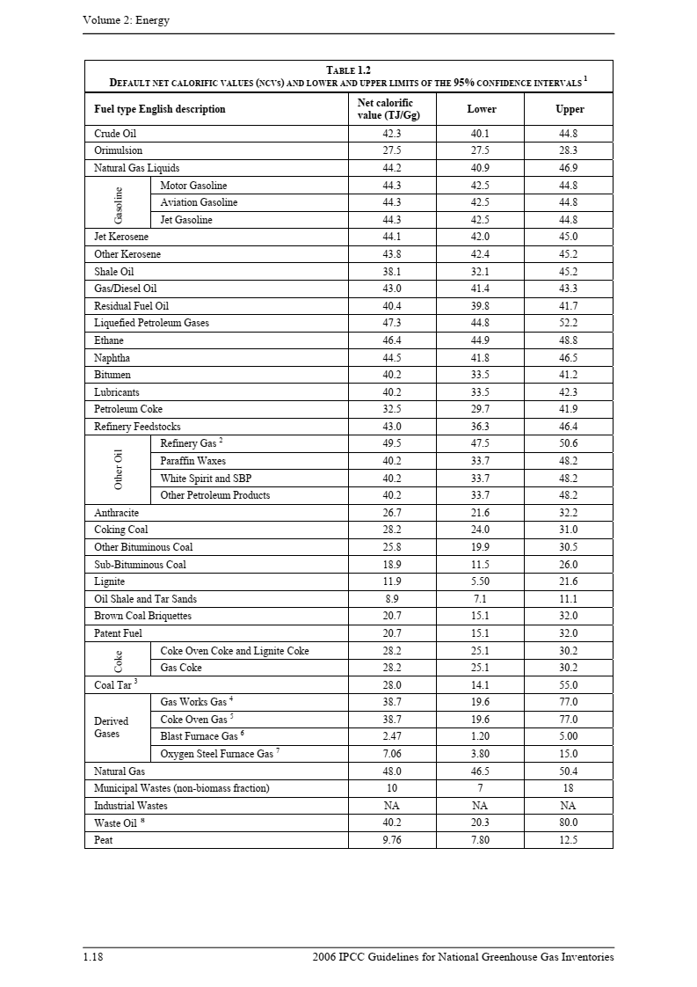
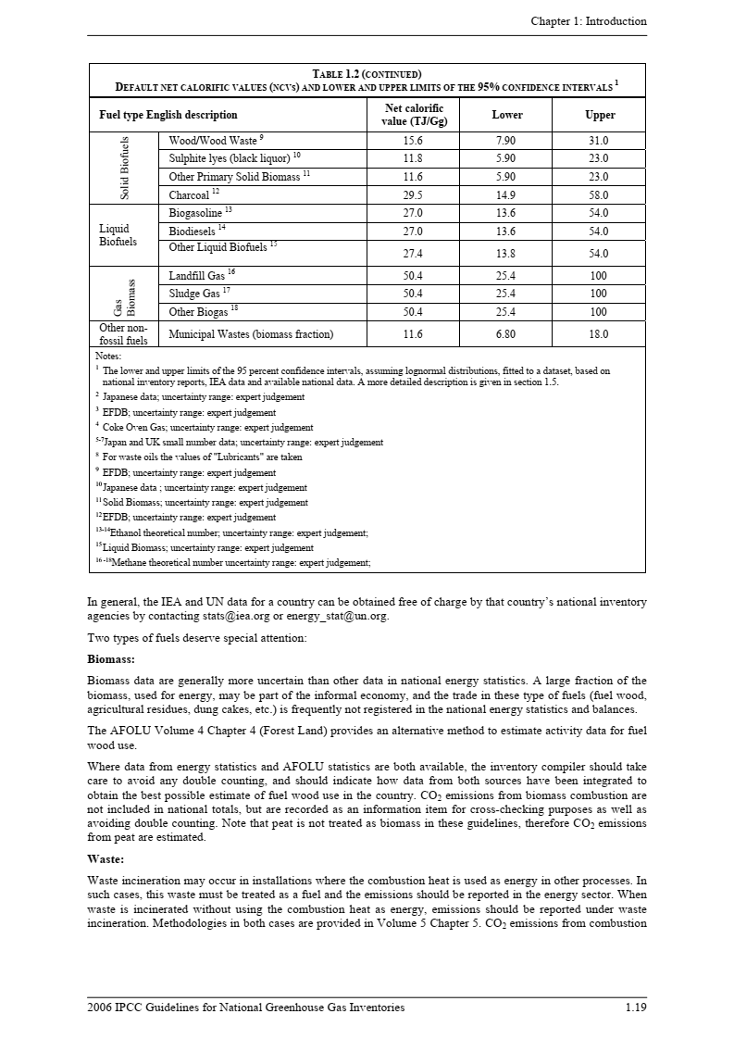

該当する燃料種に赤枠を移動

係数②： 燃料の単位熱量当たりCO2排出係数

採用した値： | 61,600 | kg(CO2)/TJ | ※表中の該当する燃料種のLowerまたはUpperの値を入力（承認済み方法論を参照）。
 | 0.0616 | tCO2/GJ | ※1T=1000G、1tCO2＝1,000kgCO2で換算
出典： IPCC default values at the lower limit in Table 1.4 of Chapter 1 of Vol. 2 of the “2006 IPCC Guidelines for National GHG Inventories”

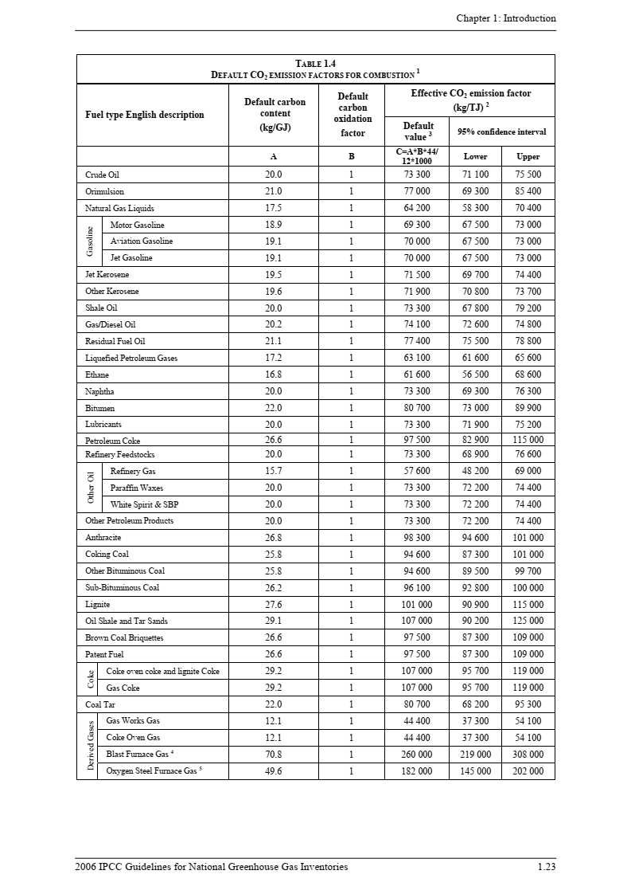
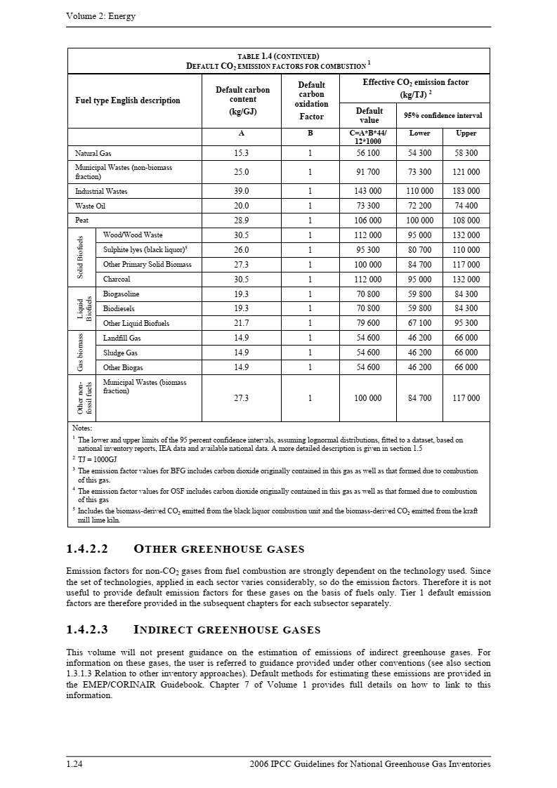

該当する燃料種に赤枠を移動

